工作表1
店名 | @Brodnyd | @mougganofficial | @hong_clothing | @opoism_offical
logo/簡介/粉絲人數 | 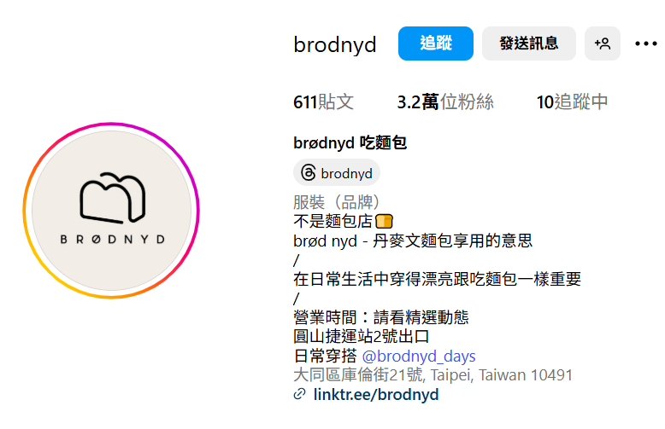 | 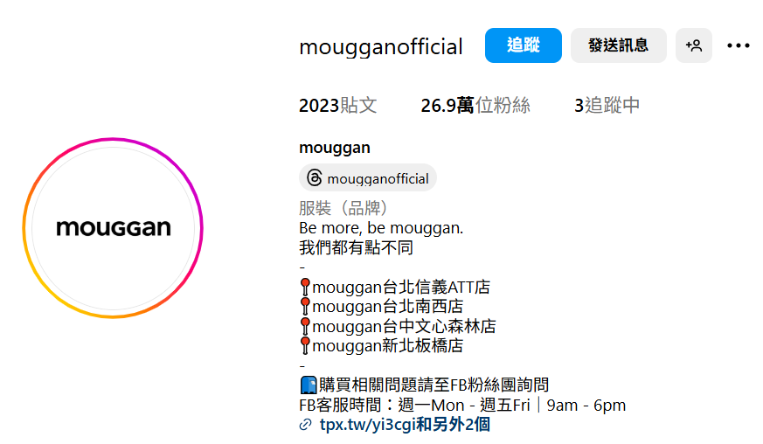 | 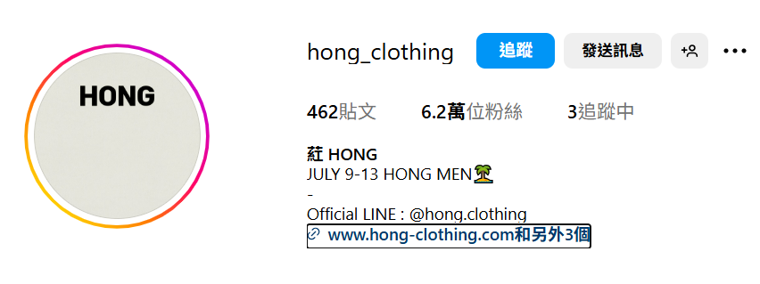 | 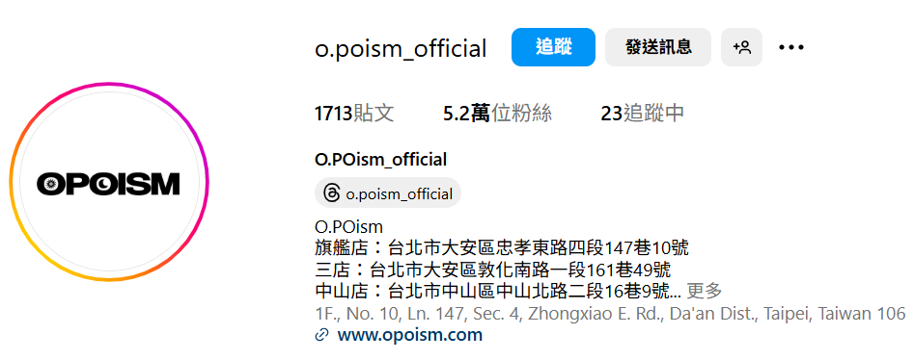
產品
推薦 | 第一間就先來和大家推薦介於可愛女孩與成熟女人之間的服飾品牌。其品牌brødnyd 是丹麥文享用麵包的意思，因為創辦人覺得在日常生活中穿得漂亮跟吃麵包一樣重要！ | 接著這個超人氣品牌mouggan是由雙胞胎KOL大饅、大力所創立，衣服也是由她們設計，其款式都超時尚。而且也經常與品牌、名人聯名，只要一推出聯名企劃，就會迅速在網上一掃而空！也因為兩人對於剪裁和材質的享受，網友們都大讚「一穿就回不去了」！ | 接下來這個品牌根本是時裝等級！主要衣服都是由老闆從韓國選進， 衣服圍繞在襯衫、西裝外套、西裝褲或是簡單的素面T恤，沒有華麗的裝飾品，但卻能輕易穿出俐落的優雅感，不知道怎麼買，跟著老闆精緻的眼光穿準沒錯！ | 再來這間有個性的「歐波醫生」是工裝穿搭界的火紅品牌！該店家販售來自各地不同品牌的女裝選品，立志就是要讓女孩們也能穿得帥氣！比起其他品牌這間的衣服較為寬鬆，特別適合微肉感的朋友來修飾身形！
 | 這間店所有商品都是由老闆娘親自從韓國東大門挑選，絕對不容易在街上撞衫！brødnyd 最火紅的就是長洋裝和長裙，雖然是炎熱的夏日，但老闆娘總會找到輕薄的材質或是鮮明的顏色，讓人在艷陽高照的夏天也能美美駕馭長裙！ | mouggan的衣服風格既率性又氣質，主要以百搭的卡其色為主軸，讓所有人穿了都能輕易展現俐落的氣場。最近mouggan和YouYuber壹加壹合作，推出情侶系列，一樣用mouggan所擅長的大地色，讓男生、女生都能輕鬆駕馭。而且藉由比較正式的西裝褲、襯衫來做搭配，讓每一套衣服既能上班又能輕鬆出遊！ | 如果平常就是喜歡這種典雅俐落的風格，一定要再這個夏天為自己添購幾套戰服！透過老闆的選貨眼光，讓所有女孩衣穿上都能成為與世無爭的空靈仙女，獨具一格的設計感剪裁，就算是簡單的平口洋裝也穿得優雅又時尚！ | 天氣越來越熱還再考慮要幫自己購入一件百搭短褲，那就參考歐波醫生最近的寬版短褲，不管搭個短袖配長襪還是同色系襯衫外穿都能穿出屬於女孩的率性風格！

